상품제안서
초경량 길이조절 노인지팡이 /보행보조 효도지팡이 | 상품코드: F28615

 |  |  |  |  |  |  | 02-412-0044 | www.easy1.co.kr
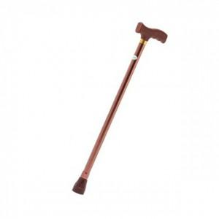

【상세/제작정보】 | 500개 미만 인쇄 시 몰드 비용 추가. 판비 별도문의 4도 인쇄 별도 문의.

【인쇄/포장옵션】 | 실크 / 포장불가능

【공급단가】 | 수량 | 60~ | 120~ | 500~ | 1,000~ | 2,000~
*VAT별도 | 단가 | 6,220원 | 6,120원 | 5,960원 | 5,860원 | 5,700원

【상품 URL】 | https://dev.easy1.co.kr:443/src/goods_detail.php?gdno=28615

